상품제안서
국내산 다존 조히 마스크 일회용 마스크 MB 필터 | 상품코드: S47799

 |  |  |  |  |  |  | 02-713-8555 | www.synergygift.co.kr
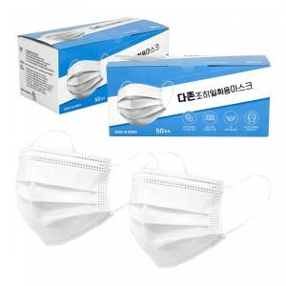

【상세/제작정보】

【인쇄/포장옵션】 | / 포장불가능

【공급단가】 | 수량 | 4,000~ | 10,000~ | 30,000~ | 50,000~ | 100,000~
*VAT별도 | 단가 | 43원 | 40원 | 35원 | 32원 | 30원

【상품 URL】 | https://www.synergygift.co.kr:443/src/goods_detail.php?gdno=47799

